线稿
太平金服运营指标看板
太平金服运营指标看板
太平金服运营指标看板
太平金服运营指标看板
太平金服运营指标看板
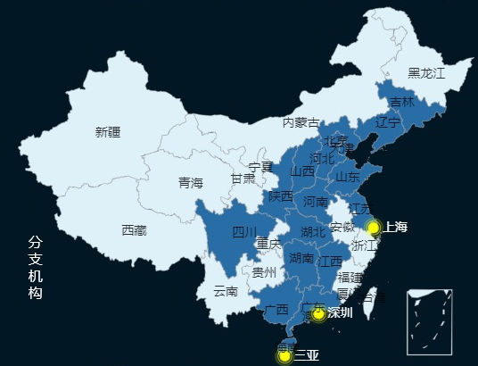 | 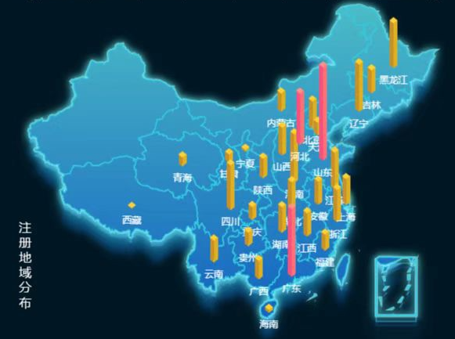 | 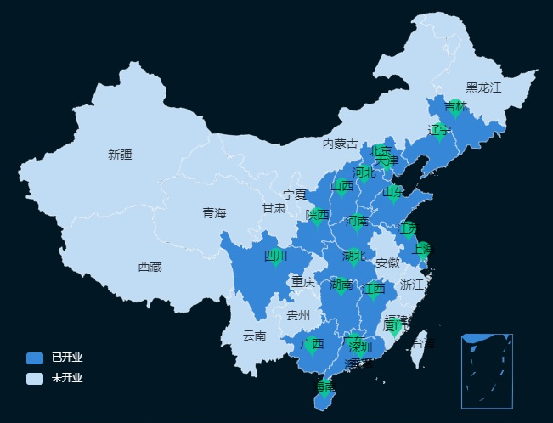 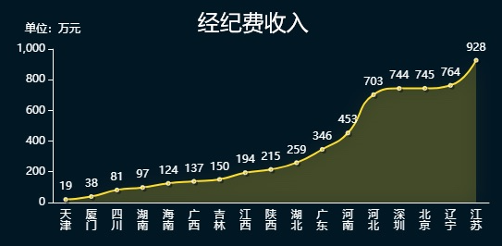 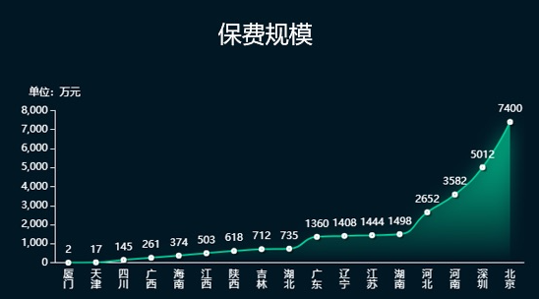 | 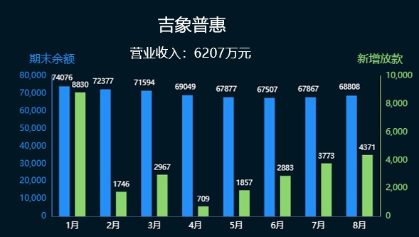

34周：2022-08-20 ~ 2022-08-26
34周：2022-08-20 ~ 2022-08-26
34周：2022-08-20 ~ 2022-08-26
34周：2022-08-20 ~ 2022-08-26
34周：2022-08-20 ~ 2022-08-26

总览
太平通
经纪
普惠
智勘
 | 营业收入（万元）
2019 | 10962
2020 | 17532
2021 | 41672
2022(1-8月) | 23368
过去12个月营业收入
 | 总额 | 经纪 | 普惠 | 太平通 | 智勘
11 | 2151 | 993 | 979 | 166 | 13
12 | 2638 | 1490 | 875 | 159 | 114
1 | 654 | 374 | 251 | 19 | 10
2 | 3130 | 2168 | 850 | 61 | 51
3 | 2299 | 1267 | 792 | 129 | 111
4 | 2053 | 1462 | 300 | 213 | 78
5 | 2770 | 1963 | 534 | 191 | 82
6 | 2488 | 1604 | 717 | 56 | 111
7 | 2645 | 1890 | 532 | 156 | 67
8 | 1408 | 21 | 985 | 263 | 139
9 | 2456 | 1798 | 348 | 189 | 121
10 | 2716 | 1053 | 898 | 663 | 102
过去1年营业收入
11 | 166
12 | 159
1 | 19
2 | 61
3 | 129
4 | 213
5 | 191
6 | 56
7 | 156
8 | 263
9 | 189
10 | 663
分红账户 | 950
电子保单 | 1000
实时贷 | 1300
理赔查询 | 1700
我的保单 | 2000
营业收入：1940万元
运营：TOP5保险服务
过去1年营业收入
11 | 993
12 | 1490
1 | 374
2 | 2168
3 | 1267
4 | 1462
5 | 1963
6 | 1604
7 | 1890
8 | 21
9 | 1798
10 | 1053
人力
 | 在册人力 | 新增人力 | 举绩人力
山东 | 0 | 0 | 0
总公司 | 0 | 0 | 0
山西 | 1 | 0 | 0
天津 | 6 | 0 | 1
深圳 | 9 | 0 | 0
上海 | 9 | 0 | 0
广东 | 19 | 1 | 1
厦门 | 22 | 2 | 2
吉林 | 27 | 1 | 1
江西 | 35 | 2 | 3
四川 | 47 | 4 | 4
北京 | 57 | 3 | 4
河南 | 71 | 2 | 2
陕西 | 73 | 4 | 4
海南 | 81 | 4 | 3
河北 | 98 | 7 | 2
湖北 | 163 | 10 | 4
湖南 | 206 | 5 | 6
江苏 | 209 | 7 | 11
广西 | 234 | 23 | 22
辽宁 | 699 | 21 | 2
营业收入：1.36亿元
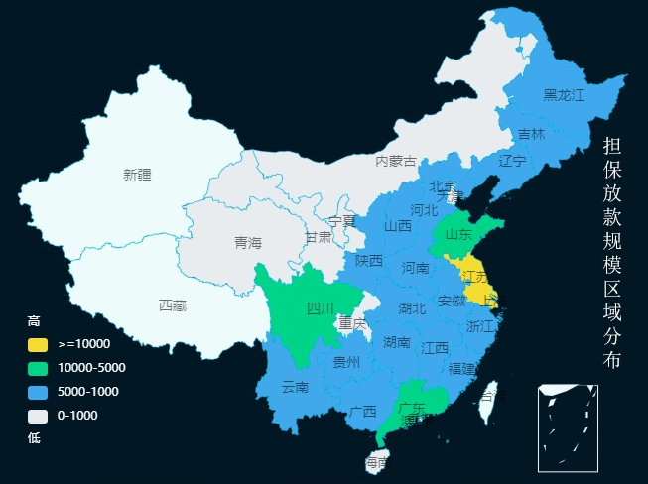
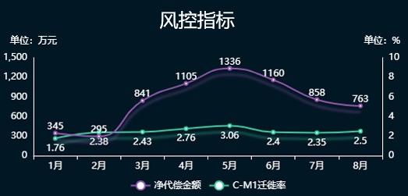
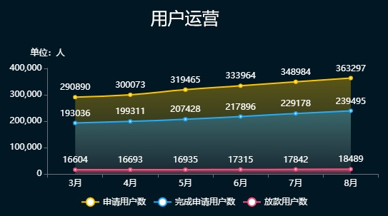
客群类型
 | 比例
95589 | 0.48
太平通 | 0.08
房贷 | 0.44
客户分布top3
 | 占比
上海 | 23.413103685
江苏 | 23.030525486
广东 | 6.9497667556
其它 | 46.606604073
普惠担保金额（万元）
9.74%
代偿率
9.56%
逾期率
89.3%
逾期回收率
过去1年营业收入
11 | 979
12 | 875
1 | 251
2 | 850
3 | 792
4 | 300
5 | 534
6 | 717
7 | 532
8 | 985
9 | 348
10 | 898
营业收入：6207万元
2022年太财智定损平台每月处理案件数
 | 收入额
1月 | 69145
2月 | 57510
3月 | 56743
4月 | 50571
5月 | 62339
6月 | 67634
7月 | 69202
8月 | 67522
过去1年营业收入
11 | 13
12 | 114
1 | 10
2 | 51
3 | 111
4 | 78
5 | 82
6 | 111
7 | 67
8 | 139
9 | 121
10 | 102
软著数：58
专利数：11
太平财险应用情况
线上化率
95%
案件提速
5.9天
产能提升270%
优化人力519人
营业收入：872万元
分支机构办公场所
运营：客户节和服务号
重点项目（单位：万）
 | 总数
蔚能电池营业收入 | 100
台州利民保投人数 | 272
台州利民保营业收入 | 679
蔚能电池保费规模 | 1000
 | 金额
个险保费规模 | 7204.4
团险保费规模 | 87944.1
保费规模（万元）
年累计：
94870.08
200%
本周新增：
303.50
15%
本月新增：
2487.39
10%
15%
10%
太平通注册用户数（万）
本周新增：
2.9
本月新增：
11.2
5%
15%
累计注册：
2120.90 (地图)

 | 日活
8:00:00 | 100
9:00:00 | 120
10:00:00 | 110
11:00:00 | 120
12:00:00 | 60
13:00:00 | 110
14:00:00 | 140
15:00:00 | 150
16:00:00 | 100
17:00:00 | 80
18:00:00 | 130
太平通活跃用户数（万）
日活
 | 比例
我的保单 | 1063.2689015
互联网银行 | 31.132076536
理赔查询 | 125.59902196
月活
 | 比例
我的保单 | 25579.598149
互联网银行 | 3530.0687234
理赔查询 | 2500.3331275
 | 月活
8:00:00 | 3070
9:00:00 | 2400
10:00:00 | 3820
11:00:00 | 3300
12:00:00 | 2350
13:00:00 | 3240
14:00:00 | 1340
15:00:00 | 2470
16:00:00 | 1680
17:00:00 | 4230
18:00:00 | 3710
电商月收入（万元）
 | value
本周-3周 | 544
本周-2周 | 434
本周-1周 | 197
本周 | 480
综合金融规模（万元）
 | 基金规模 | 资管规模
4月 | 502.13122833 | 2581.3181887
5月 | 730.93189924 | 570.20224604
6月 | 48.396334689 | 823.57960001
7月 | 432.24019983 | 4182.4290323
8月 | 190.38530275 | 1967.071378
9月 | 185.46806418 | 3162.5698718
总览
太平通
经纪
普惠
智勘
总览
太平通
经纪
普惠
智勘
总览
太平通
经纪
普惠
智勘
总览
太平通
经纪
普惠
智勘
总览
太平通
经纪
普惠
智勘

Feuil1
太平金服运营指标看板

客群类型
34周：2022-08-20 ~ 2022-08-26

保费规模（万元）

303.50
 | 1
 | 10
 | 5
 | 15
本周新增：
15%

本月新增：
2487.39
10%

年累计：
94870.08
200%

重点项目（单位：万）
 | 总数
蔚能电池营业收入 | 100
台州利民保投人数 | 272
台州利民保营业收入 | 679
蔚能电池保费规模 | 1000

普惠担保金额（万元）

客群类型
 | 比例
95589 | 0.48
太平通 | 0.08
房贷 | 0.44
客户分布top3
 | 占比
上海 | 23.413103685
江苏 | 23.030525486
广东 | 6.9497667556
其它 | 46.606604073

太平通注册用户数（万）
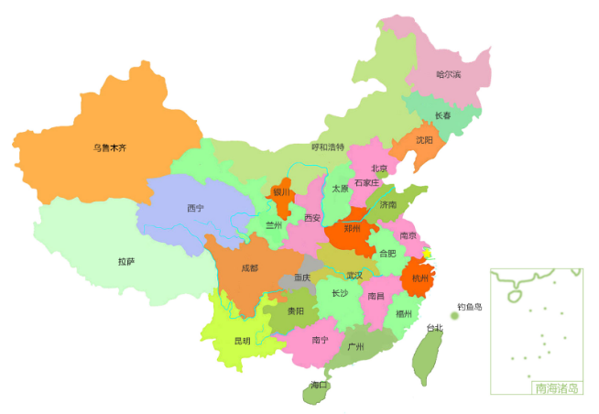

本周新增：
2.9
5%

本月新增：
11.2
15%

累计注册：
2120.90（地图）
太平通活跃用户数（万）
日活
 | 日活
8:00:00 | 100
9:00:00 | 120
10:00:00 | 110
11:00:00 | 120
12:00:00 | 60
13:00:00 | 110
14:00:00 | 140
15:00:00 | 150
16:00:00 | 100
17:00:00 | 80
18:00:00 | 130

 | 比例
我的保单 | 1063.2689015
互联网银行 | 31.132076536
理赔查询 | 125.59902196
 | 月活
8:00:00 | 3070
9:00:00 | 2400
10:00:00 | 3820
11:00:00 | 3300
12:00:00 | 2350
13:00:00 | 3240
14:00:00 | 1340
15:00:00 | 2470
16:00:00 | 1680
17:00:00 | 4230
18:00:00 | 3710
月活
 | 比例
我的保单 | 25579.598149
互联网银行 | 3530.0687234
理赔查询 | 2500.3331275
电商月收入（万元）
 | value
本周-3周 | 544
本周-2周 | 434
本周-1周 | 197
本周 | 480
综合金融规模（万元）
 | 基金规模 | 资管规模
4月 | 502.13122833 | 2581.3181887
5月 | 730.93189924 | 570.20224604
6月 | 48.396334689 | 823.57960001
7月 | 432.24019983 | 4182.4290323
8月 | 190.38530275 | 1967.071378
9月 | 185.46806418 | 3162.5698718

智勘科技

2022年太财智定损平台每月处理案件数
 | 收入额
1月 | 69145
2月 | 57510
3月 | 56743
4月 | 50571
5月 | 62339
6月 | 67634
7月 | 69202
8月 | 67522
营业收入：872万元
软著数：58
专利数：11
线上化率
95%
太平财险应用情况
优化人力519人
案件提速
5.9天
产能提示270%

zk
月份 | 收入额
1月 | 69145
2月 | 57510
3月 | 56743
4月 | 50571
2022年太财智定损平台每月处理案件数
5月 | 62339
6月 | 67634
7月 | 69202
8月 | 67522

人力
机构 | 在册人力 | 新增人力 | 举绩人力
山东 | 0 | 0 | 0
总公司 | 0 | 0 | 0
山西 | 1 | 0 | 0
天津 | 6 | 0 | 1
深圳 | 9 | 0 | 0
人力
上海 | 9 | 0 | 0
广东 | 19 | 1 | 1
厦门 | 22 | 2 | 2
吉林 | 27 | 1 | 1
江西 | 35 | 2 | 3
四川 | 47 | 4 | 4
北京 | 57 | 3 | 4
河南 | 71 | 2 | 2
陕西 | 73 | 4 | 4
海南 | 81 | 4 | 3
河北 | 98 | 7 | 2
湖北 | 163 | 10 | 4
湖南 | 206 | 5 | 6
江苏 | 209 | 7 | 11
广西 | 234 | 23 | 22
辽宁 | 699 | 21 | 2

综合金融
电商月收入
week | value
本周-3周 | 544 |  | 重点项目 | 总数
本周-2周 | 434 |  | 蔚能电池营业收入 | 100
本周-1周 | 197 |  | 台州利民保投人数 | 272
本周 | 480 |  | 台州利民保营业收入 | 679
 |  |  | 蔚能电池保费规模 | 1000

综合金融规模

综合金融规模 | 基金规模 | 资管规模
4月 | 502.13122833 | 2581.3181887
5月 | 730.93189924 | 570.20224604
6月 | 48.396334689 | 823.57960001
7月 | 432.24019983 | 4182.4290323
8月 | 190.38530275 | 1967.071378
9月 | 185.46806418 | 3162.5698718
 | 5224 | 17262

过去1年收入
1
10
5
15 |  |  |  |  |  |  |  | 名称 | 金额
 |  |  |  |  |  |  |  | 个险保费规模 | 7204.4
 |  |  |  |  |  |  |  | 团险保费规模 | 87944.1

 | 年份 | 营业收入（万元）
 | 2019 | 10962
 | 2020 | 17532
 | 2021 | 41672
 | 2022(1-8月) | 23368

过去12个月营业收入

过去1年营业收入
 | 月份 | 总额 | 太平通 | 经纪 | 普惠 | 智勘
 | 11 | 2151 | 166 | 993 | 979 | 13
 | 12 | 2638 | 159 | 1490 | 875 | 114
 | 1 | 654 | 19 | 374 | 251 | 10
 | 2 | 3130 | 61 | 2168 | 850 | 51
 | 3 | 2299 | 129 | 1267 | 792 | 111
 | 4 | 2053 | 213 | 1462 | 300 | 78
 | 5 | 2770 | 191 | 1963 | 534 | 82
 | 6 | 2488 | 56 | 1604 | 717 | 111
 | 7 | 2645 | 156 | 1890 | 532 | 67
 | 8 | 1408 | 263 | 21 | 985 | 139
 | 9 | 2456 | 189 | 1798 | 348 | 121
 | 10 | 2716 | 663 | 1053 | 898 | 102
 |  |  | 1940 | 13600 | 6207 | 872 | 23368

过去1年营业收入
过去1年营业收入

过去1年营业收入

日活
时间 | 日活 | 项目2 | 项目3 | 月活 | 项目2 | 项目3
8:00:00 | 100 | 50 | 10 | 3070 | 1870 | 2840
9:00:00 | 120 | 10 | 40 | 2400 | 2300 | 590
10:00:00 | 110 | 10 | 10 | 3820 | 1670 | 1950
11:00:00 | 120 | 80 | 50 | 3300 | 1640 | 910
12:00:00 | 60 | 20 | 50 | 2350 | 2150 | 2720
13:00:00 | 110 | 70 | 80 | 3240 | 920 | 100
14:00:00 | 140 | 40 | 40 | 1340 | 2120 | 2110
15:00:00 | 150 | 20 | 70 | 2470 | 2150 | 580
16:00:00 | 100 | 30 | 70 | 1680 | 1590 | 1400
17:00:00 | 80 | 90 | 60 | 4230 | 2130 | 2310
18:00:00 | 130 | 70 | 40 | 3710 | 2540 | 2370
 | 1220 |  |  | 31610
日活
月活

 |  | 比例 |  |  | 比例
 | 我的保单 | 1063.2689015 |  | 我的保单 | 25579.598149
 | 互联网银行 | 31.132076536 |  | 互联网银行 | 3530.0687234
 | 理赔查询 | 125.59902196 |  | 理赔查询 | 2500.3331275

